March 2026
 | No. Trades | Trade date | Symbol | Time Frame | Setup | Stucture | Session | Result | Risk per Trade | R/R Result | Real RR | Trade | Lesson | Setup
Eg. | 1 | 2026-03-03 | $SOL |  |  | Continue | NY | Draw | $15 | 0 | 0 | Long | Draft | https://www.tradingview.com/x/aVaeT6uZ/?fbclid=IwY2xjawQTG7BleHRuA2FlbQIxMQBzcnRjBmFwcF9pZBAyMjIwMzkxNzg4MjAwODkyAAEeaQJoo65IGMCTzBqgWkH7wAXeVLp-6oDaT9Vxf4yQphwWj_36T-W9q9sxMwE_aem_oR99wkDt44vVSlylJBxRDg
 | 2 | 2026-03-03 | $LINK | 4H |  | Continue | Asian | Lose | $30 | -0.5R | -$12 | Long | Giá xệ xệ giảm => Cắt lệnh Tâm lý FOMO, nhìn chart 4H để vào lệnh nhưng lại dựa vào chart 15m dể cắt lỗ. | https://www.tradingview.com/x/owrWWnEw/
 | 3 | 2026-03-03 | $SOL | 4H |  | Continue | Asian | Lose | $30 | -0.5R | -$10 | Long | Giá xệ xệ giảm => Cắt lệnh Tâm lý FOMO, nhìn chart 4H để vào lệnh nhưng lại dựa vào chart 15m dể cắt lỗ.
 | 4 | 2026-03-03 | $ASTER | 15m |  | Continue | Asian | Lose | $15 | -0.5R | -$6.66 | Long | Cắt lỗ sớm mặc dù giá vẫn đi đúng hướng => Tâm lý không vững | https://www.tradingview.com/x/CCi7FHHV/
 | 5 | 2026-03-03 | $SOL | 15m |  | Breakout | London | Win | $15 | +0.5R | +$8.25 | Short | Giá nén trong vùng tích | https://www.tradingview.com/x/tTqO1b1L/
 | 6 | 2026-03-03 | $NEAR | 15m |  | Breakout | NY | Lose | $15 | -0.3R | -$4.3 | Short | FOMO, canh sell, dù ngày hôm nay đã thua nhiều Cảm xúc quá nhiều => Phá vỡ kỷ luật, đặt lệnh quá lớn.
 | 7 | 2026-03-03 | $LINK | 15m |  | Reversal | NY | Lose | $15 | -0.3R | -$5.47 | Short | Trading ngay lúc thị trường mở cửa phiên Mỹ với mong muốn là giá sẽ chạy y chang ngày hôm qua. Chưa có plan cụ thể, chưa break, reverse hay có BoC.
 | 8 | 2026-03-03 | $NEAR | 15m |  | Breakout | NY | Lose | $15 | -0.3R | -$4.32 | Short | Cảm tính rằng giá giảm -> chưa có dấu hiệu xác nhận Vào lệnh sớm => Không tốt
 | 9 | 2026-03-03 | $NEAR | 15m |  | Breakout | NY | Lose | $45 | -0.3R | -$12.96 | Short | Cảm tính rằng giá giảm -> chưa có dấu hiệu xác nhận. Vào lệnh sớm => Không tốt. Tâm lý bất ổn, PHÁ HỦY tính kỷ luật => Risk quá cao $45 RR cũng xấu không đẹp. | https://www.tradingview.com/x/i0zojxz0/
 | 10 | 2026-03-04 | $LINK | 15m |  | Continue | Asian | Lose | $15 | -1R | -$18 | Long | Giá di chuyển nhưng mong đợi, tuy nhiên gặp vùng kháng cự đầu tiên giá đã thất bại. Trong thời gian đi tập thể dục (Ra ngoài, không thể trực tiếp ngồi máy tính) thì tốt nhất không nên trade | https://www.tradingview.com/x/FCrTDVIn/
Sau chuỗi thua liên tục, tài khoản bị lỗ nặng. Quyết định giảm Risk per trade xuống chỉ còn $5/ trade | 11 | 2026-03-04 | $LINK | 15m |  | Reversal | Asian | Win | $5 | 4R | +$23 | Long | Giá breakout phá mạnh vùng cản Tuy nhiên trong quá trình giá di chuyển, tự tiến hành mua đuổi giá (bet thêm) dẫn đến stoploss lên đến $30. Quá trình giá di chuyển nhiều lần TP dẫn dến lợi nhuận không thật sự tốt. | https://www.tradingview.com/x/EoB0NFUc/
 | 12 | 2026-03-05 | $LINK | 15m |  | Reversal | Asian | Draw | $5 | 0R | -$1 | Long | Giá không phản ứng, close lệnh sớm. | https://www.tradingview.com/x/yxwP182D/
 | 13 | 2026-03-05 | $LINK | 15m |  | Breakout | Asian | Draw | $5 | 0R | 0 | Short | Thấy giá vừa mới quét thanh khoản ở phía trên. Xu hướng 15m vẫn đan là xu hướng giảm.
 | 14 | 2026-03-05 | $LINK | 15m |  | Breakout | Asian | Lose | $8 | -0.5R | -$3.77 | Short | Giá tạo cấu trúc giảm rút râu. Tuy nhiên giá không đi luôn, chỉ dừng ở kháng cự gần nhất. Xu hướng 15m vẫn đan là xu hướng giảm. | https://www.tradingview.com/x/T2DTdRLy/
 | 15 | 2026-03-05 | $LINK | 5m |  | Continue | Asian | Lose | $8 | -0.5R | -$4.26 | Short | Có nến rút râu, tuy nhiên, tuy nhiên cây nến tiếp theo vào lệnh quá sớm, đáng lẽ ra phải chờ cây nến tiếp theo là 1 cây nến đỏ thì vào lệnh SHORT sẽ đúng hơn | https://www.tradingview.com/x/T2DTdRLy/
 | 26 | 2026-03-05 | $LINK | 15m |  | Breakout | Asian | Lose | $11 | -0.5R | -$6.87 | Long | Giá tăng break qua cản 15m, quyết định Buy. Tuy nhiên giá không chạm, TP mà quay đầu giảm mạnh. Cắt lỗ sớm -0.5R | https://www.tradingview.com/x/stD7vrNo/
Hôm nay nghỉ không trade nữa. | 27 | 2026-03-05 | $LINK | 1H |  | Reversal | Asian | Lose | $30 | -0.15R | -$5 | Short | Nến 1H nhấn chìm, giá đi xuống đạt được +0.5R tức là $15 nhưng không chốt để giá quay đầu :(
Chỉ tập trung trade vào phiên London và NY | 28 | 2026-03-05 | $LINK | 5m |  | Reversal | Asian | Lose | $15 | -0.5R | -$7.83 | Short | Thấy cây nến 5m hồi về Fib 0.618 rút râu mạnh kèm Volume lớn, nên tiến hàng Short, tuy nhiên cây nến 5m tiếp theo lại là cây nến xanh. Thoát hàng sớm
Tất cả lệnh short hôm nay đều dúng. Tâm lý không vững, entry nến 1H tốt khi thấy cây nến nhấn chìm. | 29 | 2026-03-05 | $LINK | 15m |  | Reversal | London | Win | $15 | +1R | +$16.78 | Short | Giá hồi về Fib 0.618 như lệnh ở trên. Tuy nhiên chờ dợi cây nến 15m đóng ra quyết định Short. Do đang có chỗ thua lỗ nên chốt sớm 1R để bảo toàn vốn. | https://www.tradingview.com/x/2q89n2WW/ |  | Vốn trade: $531
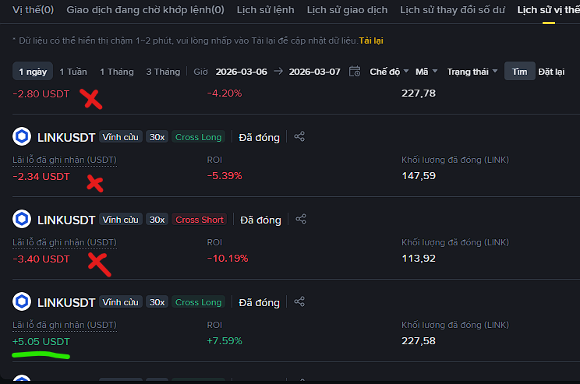
Hầu hết các lệnh WIN đều xảy ra ở khung thời gian London | 30 | 2026-03-05 | $TAO | 4H |  | Continue | NY | Draw | $15 | +0.15R | +$3.84 | Long | Nến 4H Bullish Engulfing có volume. Nên tiếng hành LONG. Giá đi đẹp tuy nhiên tâm lý không vững đã cắt lệnh ngắn khi giá giảm lúc ra tin 8h30 tối | https://www.tradingview.com/x/GpUzqZ8H/ |  | TỔNG KẾT | PnL | RR | Winrate | Volume
 | 31 | 2026-03-06 | $ZK | 15m |  | Breakout | Asian | Draw | $13.50 | 0R | +$1.88 | Long | Giá di chuyển đúng hướng đã lời được 1R tuy nhiên không chốt và giá giảm về hòa vốn. :(( | https://www.tradingview.com/x/139U3XRP/ |  | Tuần 1 (27/2/2026 - 7/3/2026) | -$76.43 | 0.67 | 40% | $141,314 | Hạn chế trading khung thời gian nhỏ, khung thời gian nên vào khung London và NY. Giảm Risk lại, chỉ Risk tối đa $5/trade. Phá vỡ Rule rất nhiều lần. Nghỉ trade trong ngày nếu có 2 lệnh thua liên tiếp
 | 32 | 2026-03-06 | $LINK | 15m |  | Reversal | Asian | Win | $5 | 1R | +$5 | Long | Giá chạm Fib 0.618 sau đó suất hiện Volume lớn ở khung 5m, giá tăng sau đó vượt qua kháng cự là cây nến 5m có Volume lớn. Tiến hành LONG, TP tại kháng cự gần nhất. |  |  | Tuần 2 (3/8/2026 - 14/3/2026) | -$66.18 | 1.03 | 28.57% | $80,888 | Tích cực: Trade ổn với phương pháp Continue, canh Pullback để có Entry đẹp. Tiêu cực: FOMO, quản lý vốn kém, Risk lớn. | RR có cải thiện, FOMO vẫn còn
Một ngày trade không khi lịch sử => rối loạn cảm xúc, sai rất nhiều, trade khung nhỏ là sai lầm cực kỳ lớn => Phí giao dịch quá cao | 33 | 2026-03-07 | $LINK | m5 |  | Breakout | NY | Win | $5 | 1R | +$5 | Short | Giá phá vỡ vùng cầu cây nến m5, nên tiến hành SHORT | https://www.tradingview.com/x/VSjqm6vi/ |  | Tuần 3 (15/3/2026 - 22/3/2026) | +$117.99 | 2.82 | 55.56% | $124,858 | Tích cực: Bắt đầu trade ổn với phương pháp Continue, canh pullback để có Entry đẹp. RR tốt. Tiêu cực: FOMO vẫn còn, thể hiện qua các lệnh Allin với risk siêu cao. Cần: Quản lý rủi ro là điều bắt buộc. Nên risk tối đa là $15 cho 1 lệnh khung m15, và max $30 cho khung thời gian H4. | RR cải thiện, tâm lý tốt hơn, chờ đợi tín hiện được. FOMO vẫn còn, Risk Management yếu.
Giá đang đi sideway không trade | 34 | 2026-03-07 | $BTC | m3 |  | Continue | NY | Lose | $13 | -1R | -$13 | Long | Thấy giá có dấu hiện quay đầu, phá vỡ các vùng cản của các cây nến m3 => SAI, nến m3 cần có Volume cực cao, mình chỉ đang dựa vào những cây nến có VOLUME thấp, không đáng tin cậy. | https://www.tradingview.com/x/DEifpymT/ |  | Tuần 4
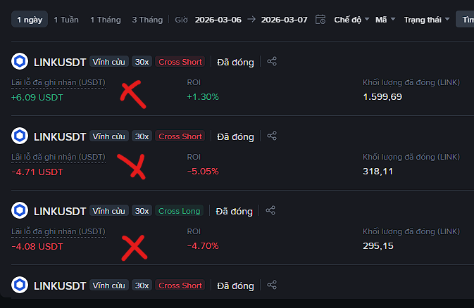
Bắt đầu tuần 2. | 35 | 2026-03-08 | $LINK | 15m |  | Continue | London | Lose | $5 | -0.5R | -$3.65 | Short | Giá hồi lên về vùng Fib 0.618-0.75 có volume kích lớn, tiến hành SHORT KQ: Giá không giảm luôn mà đi lên tiếp. Cắt lệnh nhanh. | https://www.tradingview.com/x/RrwbWAcM/
Không trade khung giờ m5 nữa, phí quá cao, giá đi % cũng không nhiều, chỉ trade từ khung 15m trở đi. | 36 | 2026-03-08 | $LINK | 15m |  | Reversal | London | Win | $15 | 1.2R | +$17.6 | Short | Giá quét thanh khoản, xuất hiện Volume lớn, có MM vào | https://www.tradingview.com/x/9D78Pg8T/
Suy nghĩ cho kỹ rồi vào lệnh. Dính SL là thua, chứ không theo cảm xúc cắt lỗ non rồi lại vào lệnh mới. | 37 | 2026-03-09 | $LINK | 15m |  | Reversal | Asian | Lose | $13 | -0.3R | -$4.4 | Short | Giá hồi lên vùng cản rồi rút râu mạnh, có volume vào. Nên tiến hành SHORT. KQ: Giá không giảm liền mà hồi lại. Tâm lý không vững. Cắt lỗ sớm. | https://www.tradingview.com/x/o706MnZ4/
Hôm nay thua 2 lệnh. Không trade nữa. | 38 | 2026-03-09 | $LINK | 15m |  | Reversal | Asian | Lose | $13 | -0.5R | -$7 | Short | Giá hồi lên vùng cản rồi rút râu mạnh, có volume vào. Nên tiến hành SHORT. KQ: Giá không giảm liền mà hồi lại. Tâm lý không vững. Cắt lỗ sớm. | https://www.tradingview.com/x/o706MnZ4/
Phá vỡ Rule lần 2, trade thua 4 lệnh liên tiếp. | 39 | 2026-03-09 | $LINK | 15m |  | Continue | Asian | Lose | $13 | -1R | -$12.32 | Short | Giá tạo cấu trúc giảm ở m5, tiếp tục Short. KQ: Thất bại. | https://www.tradingview.com/x/zzIukFua/
Phải giảm risk lại, 1 trade chỉ nên risk $5 | 40 | 2026-03-09 | $LINK | 1H |  | Breakout | Asian | Lose | $13 | -0.5R | -$6 | Long | Giá chỉ quét râu, không phải breakout. | https://www.tradingview.com/x/xjN86DrM/
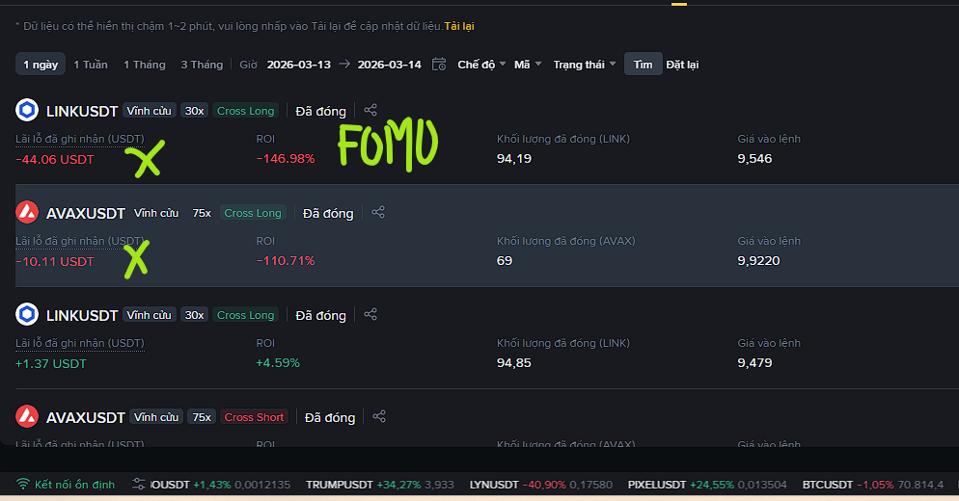
Sau hơn 1 tuần trade, kết quả không tốt + Phá vỡ rule nhiều lần => Quyết định nghỉ trade hết tuần này. | 41 | 2026-03-09 | $XRP | 1H |  | Breakout | London | Lose | $400 | -0.06R | -$27 | Short | Mất kiểm soát hành vi. Sau chuỗi thua nặng. | https://www.tradingview.com/x/RYTahbDP/
Thêm vào 1 cột Setup để ghi rõ Điểm vào lệnh, SL, TP => Tracking | 42 | 2026-03-09 | $AVAX | 15m | Entry: 9.390 RR = 1 | Continue | London | Win | $5 | +1R | +$5 | Short | Giá giảm mạnh xong Pullback về Fib 0.618 -0.75, có Volume kích, tiến hành Short | https://www.tradingview.com/x/EKr8ezA9/
 | 43 | 2026-03-09 | $LINK | 15m | Entry: 9.012 RR = 3 | Continue | NY | Lose | $5 | -1R | -$5 | Short | Giá giảm mạnh xong Pullback về Fib 0.618 -0.75, tiến hành Short. Tuy nhiên giá tiếp tục tăng mạnh và phá luôn đỉnh gần nhất. Cần phải chờ nến xác nhận. | https://www.tradingview.com/x/pN6uuy8p/
 | 44 | 2026-03-09 | $AVAX | 15m | Entry: 9.533 RR = 2.35 | Continue | Asian | Draw | $5 | 0R | +$1 | Long | Xu hướng tăng ở khung thời gian m15. Giá hồi về Fib 0.618 - 0.75. Tiến hành lệnh LONG. KQ: Giá tăng lên 1R rồi quay về tại breakeven | https://www.tradingview.com/x/RhlNqxS3/
Không trade những đồng coin nhỏ như ZK, rủi ro tất cao | 45 | 2026-03-11 | $ZK | 15m | Entry: 0.01922 RR = 2 | Continue | Asian | Lose | $5 | -0.5R | -$2 | Long | Giá vừa quét hết thanh khoản, giá hồi về Fib 0.618 - 0.75 có phản ứng mạnh. Tiến hành LONG | https://www.tradingview.com/x/Wln3PYC6/
 | 46 | 2026-03-11 | $XAU | 15m |  | Continue | Asian | Lose | $5 | -0.5R | -$2 | Long | Thấy cây nến 15m Nhấn chìm tăng, vào lệnh. KQ: Đo Fibo thấy giá iajm Fib 0.618 ở chiều ngược lại. Cắt lỗ sớm | https://www.tradingview.com/x/fvp4QTG0/
 | 47 | 2026-03-11 | $BNB | 15m | Entry: 642.67 RR = 2 | Continue | London | Lose | $4 | -1R | -$4 | Short | Giá khá là choppy, khung 15m giá đi lên đi xuống. Giá hồi về Fib 0.618, thấy cây nến m15 đỏ => Short.
 | 48 | 2026-03-12 | $AAVE | 4H | Entry: 110 RR = 2 | Continue | Asian | Draw | $15 | 0R | +$1 | Short | Nến nhấn chìm giảm, sau khi giá phản ứn tại Fib 0.618 - 0.75 | https://www.tradingview.com/x/jgufMr9b/
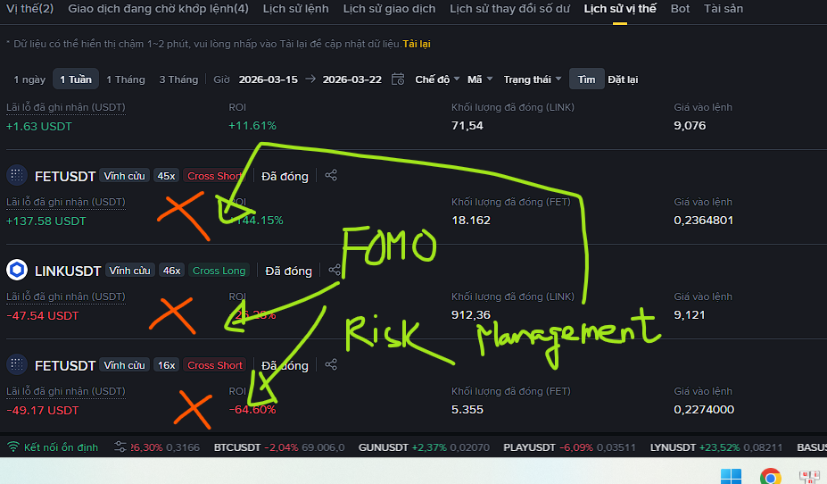
 | 49 | 2026-03-12 | $AAVE | 15m | Entry : 110.5 RR = 1.7 | Continue | London | Draw | $15 | 0R | +$3.17 | Short | Sau khi giảm, giá pullback về Fib 0.618, xuất hiện volume và nến Nhấn Chìm giảm. Tiến hành SHORT KQ: Tâm lý sợ thua, nên cắt hòa vốn khi giá đang chạy tốt. | https://www.tradingview.com/x/jgufMr9b/
Không quản lý cảm xúc tốt, đặt lệnh quá lớn, RR rất nhỏ => Cảm xúc sợ hãi | 50 | 2026-03-12 | $LINK | 15m | Entry : 8.966 RR = 0.38 | Continue | NY | Win | $200 | +0.38R | +$33 | Short | Giá giảm, sau đó pullback về Fib 0.75, tạo cấu trúc giảm lại, sau đó quét thanh khoản rồi xuất hiện cây nến nhấn chìm m15. Tiến hành SHORT. KQ: Chọn ăn ít, ngay Fib 0.618 ở chiều ngược lại vì xu hướng chính 4H vẫn đang là di chuyển trong Range. | https://www.tradingview.com/x/EGf3kVgU/
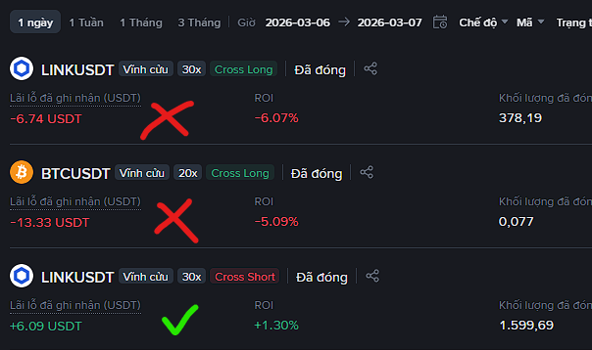
 |  | 2026-03-12 | $LINK | 15m | Entry : 8.978 RR = 3 | Continue | NY | Win | $7 | +3R | +$19.39 | Long | Giá tăng rồi pullback về Fib 0.75, thấy có Volume kích, đặt lệnh Buy limit ở trên ngưỡng kháng cự của cây nến có Volume Sell lớn nhất. RR = 3. | https://www.tradingview.com/x/8jIJynhw/
 |  | 2026-03-14 | $AVAX | 15m | Entry : 9.924 RR = 2.6 | Continue | NY | Lose | $10 | -1R | -$10 | Long | Giá tăng mạnh, có tạo vùng thanh khoản. Thấy giá giảm, chờ giá giảm về Fib 0.75, đặt lệnh LONG. Đây là lệnh Limit Buy. Kết quả => Thua. Vì thiếu xác nhận | https://www.tradingview.com/x/BnnOsACb/
Dính FOMO, đặt lệnh lớn đổi đời => Tan nát |  | 2026-03-14 | $LINK | Weekly | Entry: 9.5 RR = 1 | Breakout | NY | Lose | $400 | -0.1R | -$44 | Long | FOMO, nghĩ là giá tăng, mà không thể kiếm tiền nhiều => Đặt lệnh lớn, Stop Loss thì để xa => Không trade theo cảm xúc, phải đặt hệ thống trading lên hàng đầu. | https://www.tradingview.com/x/uj7z1YUg/
 |  | 2026-03-14 | $LINK | 15m | Entry : 9.081 RR = 2.65 | Continue | Asian | Win | $15 | +0.3R | +$5 | Long | Khung thời gian 1H giá đi về vùng Fib 0.75 sau đó có dấu hiệu tích lũy, tiến hàng LONG. Stoploss đặt dưới Fib 0.91 | https://www.tradingview.com/x/tjtlAwxS/
Bắt đầu tuần 3 |  | 2026-03-16 | $ETH | Weekly | Entry: 2186 RR = 4 | Continue | Asian | Draw | $50 | 0R | +$6 | Long | Chart Tuần vẫn trong xu hướng tăng. Giá pullback về Fib 0.75 khung tuần, nến tuần trước nhấn chìm tăng mạnh. Tiến hành LONG. Kết quả: Thấy nến giảm m15, cắt lời sớm. Sau đó, giá vẫn tiếp tục tăng. | https://www.tradingview.com/x/LEf1U01l/
Cảm xúc chi phối, lời nhỏ. Lý do cảm xúc chi phối: xem phân tích của người khác trên Twitter. |  | 2026-03-16 | $LINK | Weekly | Entry: 9.5 RR = 13 | Continue | Asian | Draw | $15 | 0R | +$2 | Long | Chart Tuần vẫn trong xu hướng tăng. Giá pullback về Fib 0.75 khung tuần, nến tuần trước nhấn chìm tăng mạnh. Tiến hành LONG. Kết quả: Thấy nến giảm m15, cắt lời sớm. Sau đó, giá vẫn tiếp tục tăng. | https://www.tradingview.com/x/rxSRfGye/
 |  | 2026-03-17 | $LINK | 15m | Entry: 9.689 RR = 1 | Reversal | NY | Lose | $15 | -1R | -$15 | Short | Khung thời gian 15m thấy có cấu trúc thị trường thay đổi. 9h30 tối bắt đầu phiên Mỹ, thấy giá giảm => Tiến hành SHORT Kết quả: Thua. Bài học: Cấu trúc thị trường thay đổi (Chỉ nên coi khung thời gian 4H) | https://www.tradingview.com/x/W6rMancC/
 |  | 2026-03-17 | $LINK | 15m | Entry: 9.945 RR = 2.85 | Reversal | Asian | Win | Ban đầu risk $15 Sau đó risk $150 | +3.5R | +$53.5 | Short | Nến rút râu khung thời gian 4H. Chưa có dấu hiệu đảo chiều khung 4H, trade khá là risk. Chỉ thấy nến quét thanh khoản vùng compression phía trên. | https://www.tradingview.com/x/URHsfSuk/
 |  | 2026-03-18 | $FET | 15m | Entry: 0.231 RR = 0.59 | Continue | NY | Win | $150 | +3R | +$43 | Short | Mở phiên Mỹ, giá bị đè xuống. Tiến hành Short. Lệnh risk cao, nguy hiểm, phá rule, canh chốt từng phần trong thời gian ngắn. | https://www.tradingview.com/x/m03chXIC/
 |  | 2026-03-18 | $LINK | 15m | Entry: 9.826 RR = 2.4 | Continue | Asian | Lose | $5 | -1R | -$6 | Short | Thấy giá tạo đáy sau thấp hơn đáy trước, giá pullback gặp Fib 0.618 thì rút râu. Tiến hành SHORT. Kết quả: Thua. Vì giá tạo đáy sau cao hơn đáy trước nhưng chỉ là râu nến. Giá đi sideway sau đó vào giờ London, giá giảm như phân tích.
 |  | 2026-03-18 | $FET | 15m | Entry: 0.2343 RR = 2 | Continue | Asian | Win | $15 | +1R | +$14.57 | Short | Giá có cấu trúc giảm khung m15, thấy có quét thanh khoản ở Fib 0.75. Tuy nhiên entry không được đẹp lắm. | https://www.tradingview.com/x/ujJsic1z/
Đánh Volume quá lớn => Rủi ro cao. |  | 2026-03-18 | $FET | 15m | Entry: 0.2202822 | Continue | NY | Lose | PS: $2000 | -2R | -$30 | Short | Sau khi cắt lỗ thì ggias giảm như kỳ vọng. Đánh lệnh quá lớn => Không kiềm chế được cảm xúc. Phải bỏ ngay cách này nếu muốn tiếp tục trading.
 |  | 2026-03-18 | $TAO | 15m | Entry: 269.91 RR = 3 | Continue | London | Win | $30 | +0.3R | +$8 | Short | Giá giảm, pullback về Fib 0.75 rút râu. Tiến hành Short. | https://www.tradingview.com/x/5TiIA8a0/
 |  | 2026-03-22 | $TAO | 15m | Entry: 271.23 RR = 2.71 | Continue | Asian | Lose | $15 | -0.2R | -$2.7 | Short | Giá giảm mạnh do tin tức Trump đe dọa tấn công Iran, giá hồi về Fib 0.91 rồi xuất hiện nến nhấn chìm. Xem chart m5 thì thấy giá pullback đã lấy hết thanh khoản ở trên. Tiến hành Short tiếp theo xu hướng giảm. | https://www.tradingview.com/x/dIo0LPFF/ | Tâm lý, cắt lệnh sớm.
Bắt đầu tuần 4. |  | 2026-03-23 | $TAO | 15m | Entry: 270 RR = 1 | Continue | Asian | Lose | $10 | -1R | -$10 | Short | Giả sử đi làm, đặt lệnh Limit. Giá giảm sau đó pullback về Fib 0.618 -0.75 có thanh khoản ở trên, đặt lệnh Short, rồi đi làm. Xem kết quả sau khi đi làm về. | https://www.tradingview.com/x/QONop3nn/
Kết hợp Continue và Liquidity để có entry tốt nhất. |  | 2026-03-24 | $XAU | 5m |  | Breakout | Asian | Lose | Quản lý lệnh Kém. Risk lớn |  | -$62 | Short | Quản lý risk cực kỳ tệ. FOMO, thua đủ với thị trường. Setup ban đầu cực kỳ chính xác, RR = 2. Tâm lý xảy ra khi risk quá lớn => Cắt lệnh sớm dù chỉ mới thua nhỏ. Trade liên tiếp 3 lệnh. | https://www.tradingview.com/x/NzNatYtk/
Bắt buộc phải quản lý rủi ro trong trading. |  | 2026-03-24 | $TAO | 15m | Entry: 291 RR = 1.84 | Continue | Asian | Lose | $15 | -0.7R | -$10 | Short | Giá giảm mạnh rồi hồi về Fib 0.618 thấy có nến rút chân. Short Sai. Cần phải có confirmation. | https://www.tradingview.com/x/7ks04MVG/

3/23/2026: Hôm nay thua $30. Off. Thị trường đang đi rất khó chịu

Productivity
 | Vốn nhỏ risk 1% - 2%
 | Capital | 1500
 | RR | 2 | 1 |  | Vốn | Giá trị tài khoản | Risk | Mục tiêu
 | WR | 70% | 30% |  | Nhỏ | < $5K | 1% - 2% | Build account
 | Risk | 2% | 30 |  | Trung | $5K - $50K | 0.5% - 1.5% | Bắt đầu cân bằng risk
 | Trades | 12 |  | Số trade trong tháng. | Lớn | $100K+ | 0.2% - 0.5% | Consistency, Low drawdown, Psychological comfort
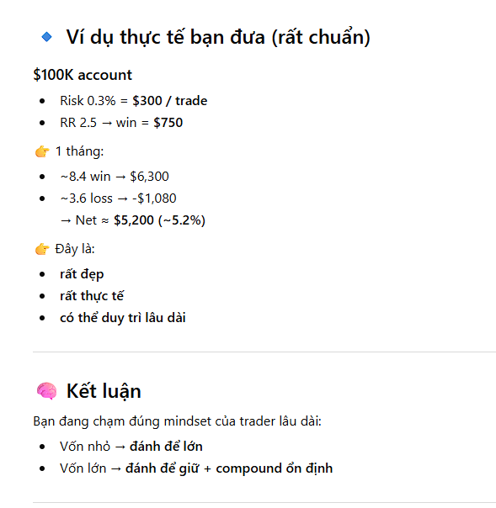
 |  |  |  | Trung bình 1 tuần 3 trades
 | Profit | 504
 | Loss | 108
 | P&L | 396 | 26.40% | Đây là lợi nhuận trong 1 tháng ở mức tối ưu nhất

 | Lợi nhuận có tính lãi suất kép
Tháng | 6 | 6117.4961222 | 4617.4961222
 | 12 | 24949.172537 | 23449.172537

 | Vốn trung risk 0.5% - 1.5%
 | Capital | 10000
 | RR | 2.5 | 1
 | WR | 70% | 30%
 | Risk | 1% | 100
 | Trades | 12

 | Profit | 2100
 | Loss | 360
 | P&L | 1740 | 17.40%

 | Lợi nhuận có tính lãi suất kép
Tháng | 6 | 26182.347429 | 16182.347429
 | 12 | 68551.531688 | 58551.531688

 | Vốn lớn risk 0.2% - 0.5%
 | Capital | 100000
 | RR | 2.5 | 1
 | WR | 70% | 30%
 | Risk | 0.3% | 300
 | Trades | 12

 | Profit | 6300
 | Loss | 1080
 | P&L | 5220 | 5.22%

 | Lợi nhuận có tính lãi suất kép
Tháng | 6 | 135703.10499 | 35703.104992
 | 12 | 184153.32704 | 84153.327045

